Arkusz1
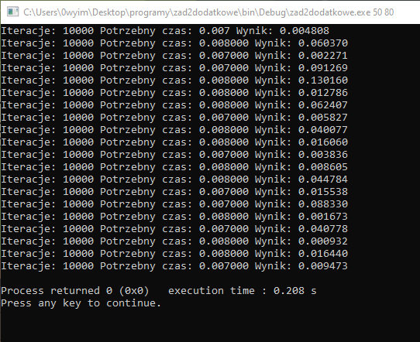
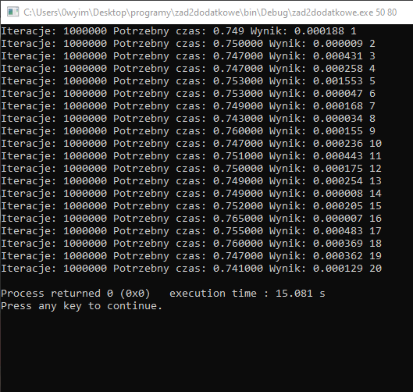
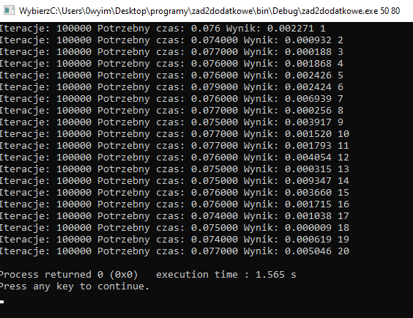
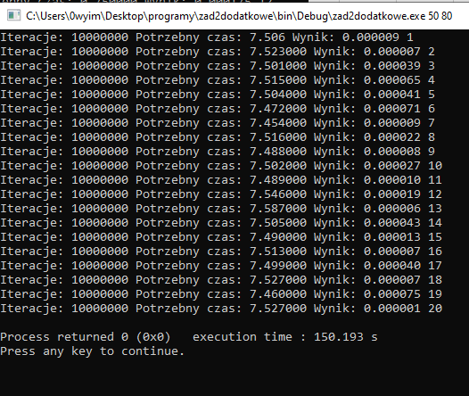
R/T
Iteracje |  | 10000 |  | 100000 |  | 100000 |  | 1000000
 |  | T1 | R1 | T2 | R2 | T3 |  | T4 |  | T | R
 | 1 | 0.007 | 0.004808 | 0.076 | 0.002271 | 0.749 | 0.000009 | 7.506 | 0.000007 | 0.00755 | 0.04021999
 | 2 | 0.008 | 0.06037 | 0.074 | 0.000932 | 0.75 | 0.000431 | 7.523 | 0.000039 | 0.075947368421 | 0.00256685
 | 3 | 0.007 | 0.002271 | 0.077 | 0.000188 | 0.747 | 0.000258 | 7.501 | 0.000065 | 0.75085 | 0.0002792
 | 4 | 0.007 | 0.091269 | 0.076 | 0.001868 | 0.747 | 0.000258 | 7.515 | 0.000041 | 7.5057 | 0.00002925
 | 5 | 0.008 | 0.13016 | 0.079 | 0.002424 | 0.753 | 0.001553 | 7.504 | 0.000071
 | 6 | 0.008 | 0.012786 | 0.076 | 0.002426 | 0.753 | 0.000047 | 7.462 | 0.000009
 | 7 | 0.008 | 0.062407 | 0.076 | 0.006939 | 0.749 | 0.000167 | 7.454 | 0.000022
 | 8 | 0.007 | 0.005827 | 0.077 | 0.000256 | 0.743 | 0.000034 | 7.516 | 0.000008
 | 9 | 0.008 | 0.040077 | 0.075 | 0.003917 | 0.76 | 0.000155 | 7.488 | 0.000027
 | 10 | 0.007 | 0.01606 | 0.077 | 0.00252 | 0.747 | 0.000236 | 7.502 | 0.00001
 | 11 | 0.008 | 0.003836 | 0.077 | 0.001793 | 0.751 | 0.000443 | 7.489 | 0.000019
 | 12 | 0.007 | 0.008605 | 0.076 | 0.004054 | 0.75 | 0.000175 | 7.546 | 0.000006
 | 13 | 0.007 | 0.044784 | 0.075 | 0.000315 | 0.749 | 0.000254 | 7.587 | 0.000043
 | 14 | 0.008 | 0.0155538 | 0.075 | 0.009347 | 0.749 | 0.000008 | 7.505 | 0.000013
 | 15 | 0.008 | 0.08833 | 0.076 | 0.00366 | 0.752 | 0.000205 | 7.49 | 0.000007
 | 16 | 0.008 | 0.001673 | 0.076 | 0.001715 | 0.765 | 0.000007 | 7.513 | 0.00004
 | 17 | 0.007 | 0.040778 | 0.074 | 0.001038 | 0.755 | 0.000483 | 7.499 | 0.000007
 | 18 | 0.008 | 0.000932 | 0.075 | 0.000009 | 0.76 | 0.000369 | 7.527 | 0.000075
 | 19 | 0.008 | 0.1644 | 0.074 | 0.000619 | 0.747 | 0.000363 | 7.46 | 0.000075
 | 20 | 0.007 | 0.009473 | 0.077 | 0.005046 | 0.741 | 0.000129 | 7.527 | 0.000001
 |  | 0.00755 | 0.04021999 | 0.075947368421 | 0.00256685 | 0.75085 | 0.0002792 | 7.5057 | 0.00002925

